CollectiveAccess
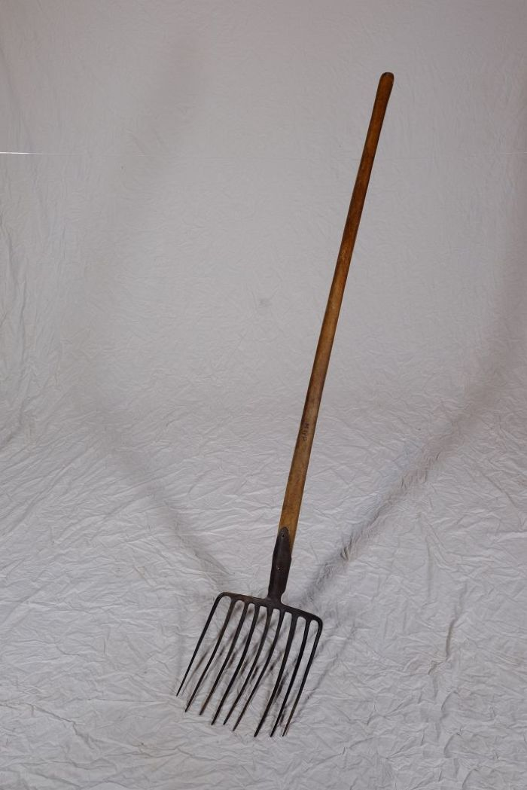
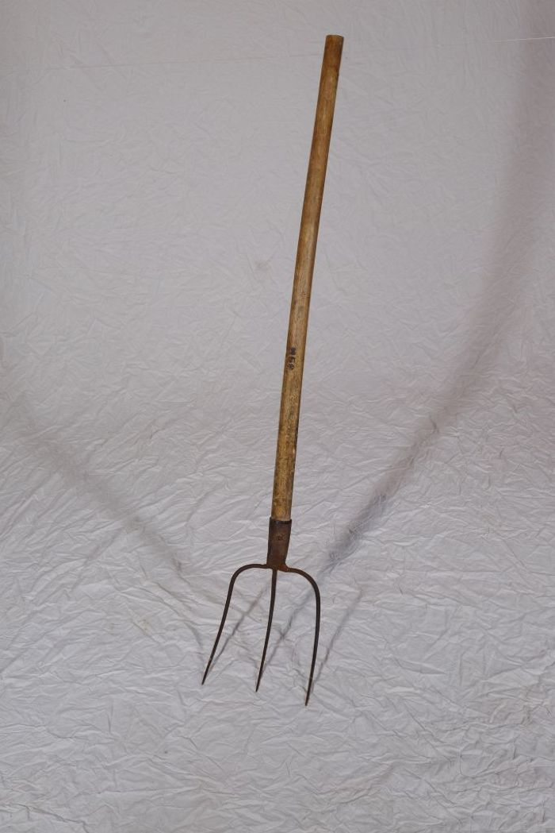
Image | Object | Description | Date
 | Steingabel (A1111) | Die Steingabel hat neun stumpfe Zinken. Für das Aufgabeln von Heu oder Mist war sie damit zu fein gearbeitet, was die Vermutung nahelegt, dass sie für Grabe- oder auch Kartoffelarbeiten genutzt wurde. Auch das am Stiel befindliche Brandzeichen "MGP", was für "Martin Günther Polenz" steht, deutet auf eine Verwendung auf dem Feld hin. Besonders bei Geräten, welche zu größeren Arbeitseinsätzen mit vielen, auch hoffremden Helfern benutzt wurden, war eine Kennzeichnung des Eigentümers sinnvoll.
 | Mistgabel (A1112) | Mistgabeln wurden hauptsächlich bei der Stallfütterung und Entmistung verwendet. Der kurze, kräftige Stiel ermöglicht das Heben schwerer Lasten.
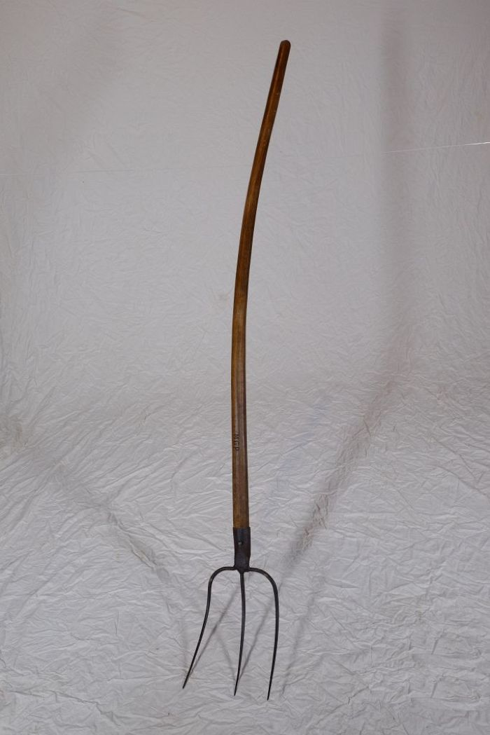
 | Mistgabel (A1113) | Mistgabeln wurden hauptsächlich bei der Stallfütterung und Entmistung verwendet. Bei dieser Gabelform handelt es sich jedoch um eine vielseitig einsetzbare Variante. Denn durch die schmalen Zinken konnte sie ebenfalls zum Aufgabeln von Heu benutzt werden.

